Orientações de Preenchimento
Orientações de Preenchimento

 | São de preenchimento obrigatório as abas "Capa implantação" e "Layout para preenchimento". Na aba "Layout para preenchimento" as colunas destacadas na cor verde, devem obrigatoriamente ser preenchidas.
 | Os campos obrigatórios para "Titular" estão sinalizados em amarelo, e para os "Dependentes" em laranja.

Ao passar o cursor do mouse na linha de títulos, aparecem comentários que contém as orientações de preenchimento de cada item obrigatório, conforme exemplo abaixo:

No preenchimento, não utilizar caracteres especiais,pontos, vírgulas nem traços. Apenas os campos de Data devem ser preenchidos com as barras (/), seguindo o formato dd/mm/aaaa.

As colunas A e B, devem sempre ser preenchidas com "1" e "U", conforme demostrado na imagem abaixo. Na implantação, a coluna C - Tipo de operação, deve ser sempre preenchida com "1", que é o código para inclusão. A coluna F - Cod lotação, deve ser preenchida conforme orientação que consta no comentário.

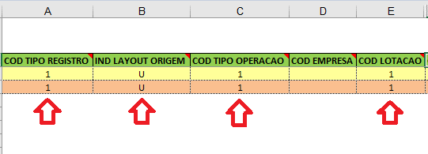

Importante: estas informações devem sempre estar preenchidas, em todas as linhas, conforme a quantidade de vidas a serem incluidas, pois é com base nessas primeiras informações, que o sistema realiza a leitura para processamento das inclusões.

Após o preenchimento, o arquivo deve ser salvo com o nome da empresa e CNPJ e enviado em anexo no e-mail de protocolo, junto à proposta e documentação.

Mais informações sobre o preenchimento de cada campo, podem ser consultadas na planilha "Layout Técnico - Implantação PME"

